功能文档
A |  | 设计目的
 | ● | 道具回收类玩法，回收玩家在日常中收集到的道具供阶段性的挂机目标
 | ● | 提供长线养成，与其他养成线并行，不卡其他养成进度（与其他养成系统相比，性价比较低）
 | ● | 收集门槛由低到高，单个收集条件达成简单，反馈及时

B |  | 功能概述
 | ● | 玩家通过消耗已有道具，对系统设定的收集项进行养成
 | ● | 收集完成单个项目可立即获得属性加成
 | ● | 收集达到一定的进度，可激活特殊节点，获得更高的属性收益
 | ● | 分为三个收集分支，每个分支所投放的属性不同，分支所需收集列表内容相同，但进度不同

C |  | 思维导图
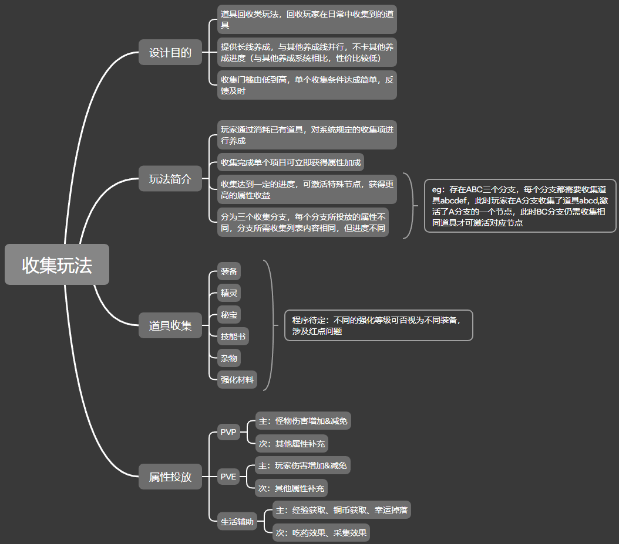

 |  |  |  |  |  |  |  |  |  |  | 关注点：
 |  |  |  |  |  |  |  |  |  |  | 1.保留了多个列表但收集项相同的设定
 |  |  |  |  |  |  |  |  |  |  | ①为了保证玩家的养成差异化，凸显玩家的个人养成策略与侧重点
 |  |  |  |  |  |  |  |  |  |  | //差异化主体：a.玩家的主动选择 b.道具掉落不同
 |  |  |  |  |  |  |  |  |  |  | ②若只存在一份收集列表，玩家想要换养成线，则存在较高的试错成本

 |  |  |  |  |  |  |  |  |  |  | 2.未选择重置功能
 |  |  |  |  |  |  |  |  |  |  | ①重置功能很大程度削弱了玩家的养成策略性
 |  |  |  |  |  |  |  |  |  |  | ②本质上会提供足额的养成材料，使得养成全线达标（路径不同，最终效果一致）

 |  |  |  |  |  |  |  |  |  |  | 3.主界面进度条
 |  |  |  |  |  |  |  |  |  |  | ①凸显玩家进度
 |  |  |  |  |  |  |  |  |  |  | ②增加玩家目标感与倾向性

 |  |  |  |  |  |  |  |  |  |  | 4.保留了双份属性养成：节点属性收益、收集项属性收益
 |  |  |  |  |  |  |  |  |  |  | ①收集项是为了玩家每次收集都能有及时反馈
 |  |  |  |  |  |  |  |  |  |  | ②节点是为了添加玩家短期目标

D |  | 系统设计

1 | 基础设定
 | ① | 道具收集
 | a | 类型
 |  |  | 装备、精灵、秘宝、技能书、强化材料、杂物
 | b | 数量
 |  |  | 每条收集项所需道具1-8个，可配置
 |  |  | //道具ID可相同
 |  |  | //eg:可理解为每项收集有1-8个坑位，每个坑位需要一个道具镶嵌，所填道具可相同

 | ② | 属性投放
 | a | 类型
 |  |  | 怪物伤害增加、怪物伤害减免
 |  |  | 玩家伤害增加、玩家伤害减免
 |  |  | 经验获取、铜币获取、吃药效果、采集效果
 |  |  | //其他待后续补充，可配置
 | b | 效果
 |  |  | 百分比提升

 | ③ | 养成进度
 | a | 根据属性类型，分为3个分支进行投放
 |  |  | 每个分支的所需的收集列表一致，但养成进度相互独立
 |  |  | //玩家需要收集3份道具
 | b | 每完成一项收集，可获得对应的属性奖励+进度点
 |  |  | 进度点累计到一定程度，可激活相应的节点
 |  |  | //节点投放较高属性值
 |  |  | //每条收集项目对应的属性与进度点相互独立，可配置
 | c | 养成节点
 |  |  | 根据养成难度、投放属性将节点分为1、2.、3级，可配置
 |  |  | 节点线性点亮，但不作为后置节点的解锁条件
 |  |  | //eg：玩家一次性获得大量进度点，可同时点亮多个节点
 |  |  | //节点等级不同，其所调用的节点图片不同

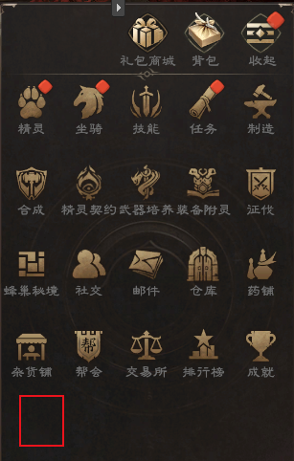
2 | 界面说明
 | ① | 功能入口
 |  | 主界面右上角缩放界面，新增“收集”按钮
 |  |  | 点击打开“收集界面”
 |  |  | //走通用的玩法开启判定，配置表：activityControl-玩法活动控制表

 | ② | 收集界面
 | a | 界面缩放
 |  | 1) | 手机端可通过双指对整个收集界面进行缩放
 |  |  | PC端可通过鼠标拖动进行界面滑动
 |  |  | //暂不考虑界面的聚焦
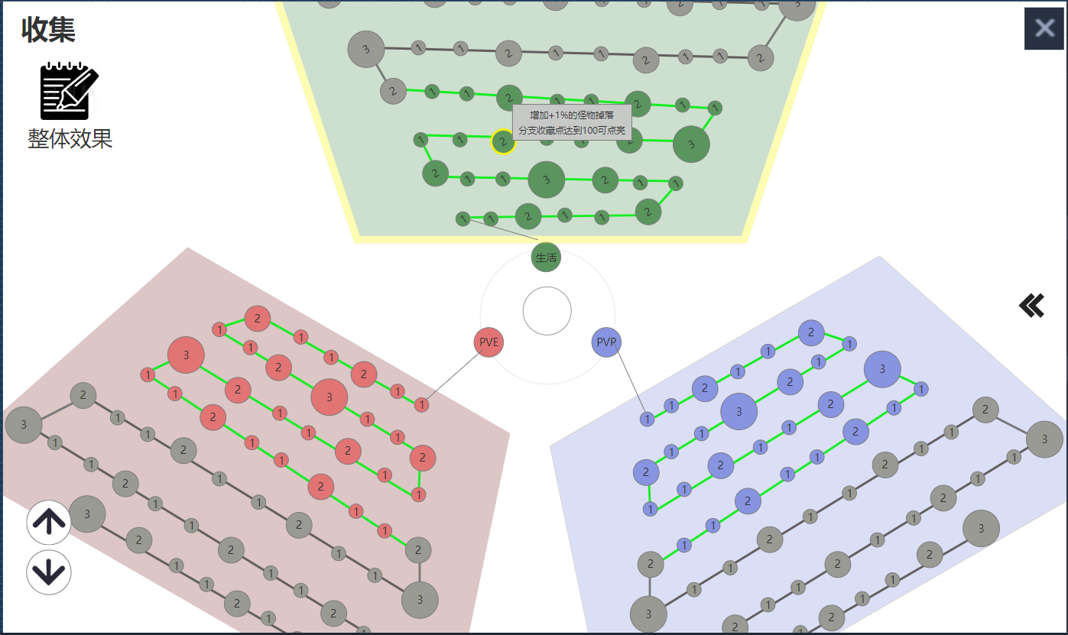
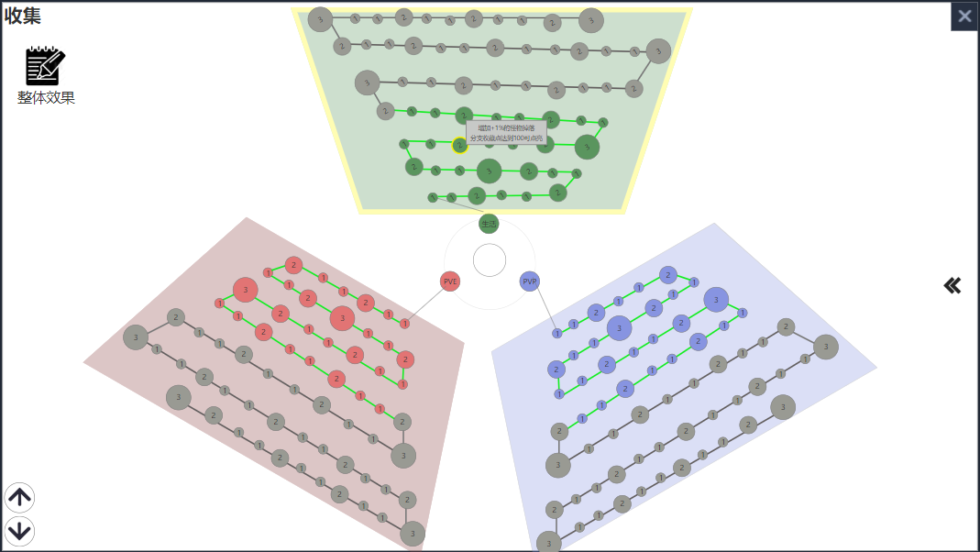
 |  | 2) | 可通过点击左下角的缩放按钮进行缩放
 |  |  | 每次点击缩放固定比例
 |  |  | //可配置
 |  |  | 放大 |  |  | 缩小

 |  |  | 缩放至最大/最小比例时，继续点击按钮，给出MSG提示
 |  |  | “缩放已达上限”

 | b | 三块分支
 |  | 1) | 每个分支分别代表不同的属性养成趋势
 |  |  |  | PVP、PVE、生活

 |  | 2) | 通过点击这三个按钮，可分别选中对应的属性区域
 |  |  |  | 选中后，对应属性的底板高亮
 |  |  |  | 打开收集界面时，默认选中玩家上次关闭界面时所选中的按钮
 |  |  |  | 初次打开收集界面，默认选中PVE
 |  |  | eg：如右图点击生活按钮，选中了上方的生活属性养成区域
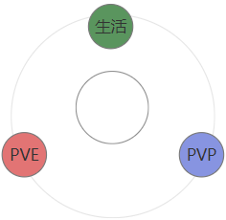

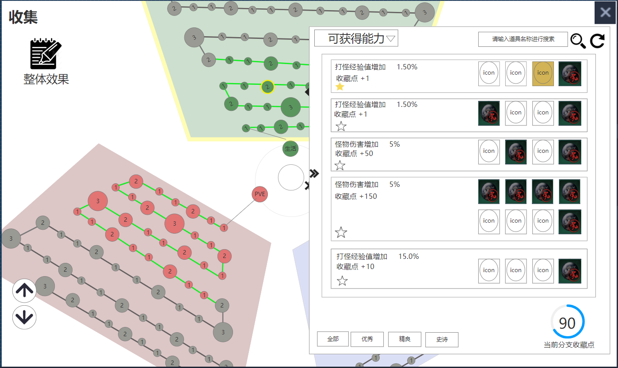
 |  | 3) | 选中对应的区域后，右边自动打开对应的养成列表
 |  |  |  | 玩家可通过 |  |  | 对养成列表进行收缩/显示
 |  |  |  | 点击空白区域同样可收缩养成列表

 |  | 4) | 点击节点可查看该节点对应的属性、条件

 |  |  | 已达成的节点高亮，未达成的节点置灰
 |  |  | //每个分支的节点资源颜色不同

 |  | 5) | 进度条
 |  |  | 根据玩家在对应分支所获得的进度点/收藏点，进行进度增长
 |  |  | 进度条的增加非均匀增加
 |  |  | 考虑计算两个节点间的进度点差值

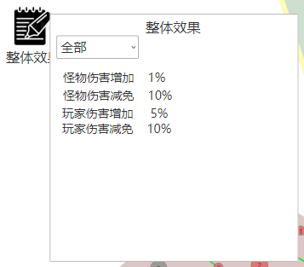
 | c | 整体效果
 |  | 1) | 点击“整体效果”按钮，打开效果弹窗，显示玩家当前
 |  |  | 已获得的收集效果
 |  |  | 点击空白处，关闭该弹窗

 |  | 2) | 下拉框
 |  |  | 通过下拉框可对属性进行筛选
 |  |  | 下拉框内选项
 |  |  |  | 全部
 |  |  |  | PVP
 |  |  |  | PVE
 |  |  |  | 生活

 | d | 收藏列表
 |  | 1) | 玩家可在该列表内，进行道具的添加（道具被消耗），
 |  |  | 当完成对应的收藏项后，获得属性、收藏点
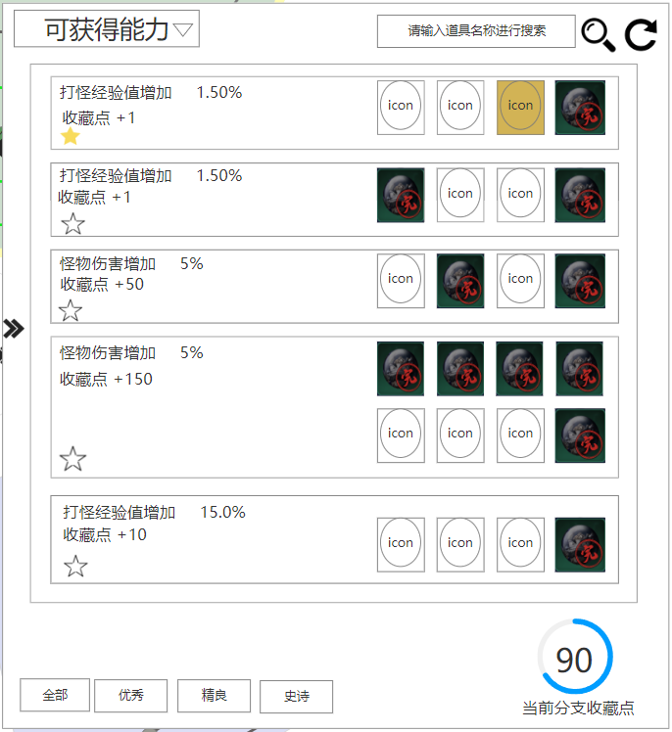
 |  |  | //各分支的收藏列表相互独立

 |  | 2) | 收集详情

 |  |  | ● | 收藏收益
 |  |  |  |  | 属性+收藏点
 |  |  | ● | 收藏按钮
 |  |  |  |  | 点击后对该条收藏项进行收藏，排序置顶
 |  |  |  |  | //存在多条收藏时，根据排序优先级进行排序（详见下文）
 |  |  | ● | 排序优先级
 |  |  |  |  | 优先级越高越靠上
 |  |  |  |  | 收藏状态>完成状态>收藏分类>收藏ID
 |  |  |  |  | 收藏状态：已收藏>未收藏
 |  |  |  |  | 完成状态：未完成收集>已完成收集
 |  |  |  |  | 收藏分类：优秀>精良>史诗>神话
 |  |  |  |  | 收藏ID：小>大
 |  |  | ● | 收集项
 |  |  |  |  | 每个收集项，需要添加1-8个道具
 |  |  |  |  | 道具icon常态圧暗，当玩家“拥有该道具且该道具未被添加”时，该道具icon亮显
 |  |  |  |  | 已添加的道具，圧暗，添加标识：“完”或者“勾号”

 |  |  | ● | 收集项达成提示
 |  |  |  |  | 当完成某个收集项后，弹出通用的属性增加提示
 |  |  |  |  | 同时弹出收藏点增加提示

 |  | 3) | 可获得能力（下拉框）
 |  |  |  | 点击下拉按钮，可查看收集系统中可获得的所有属性
 |  |  |  | 通过对属性的选中，显示相对应的收藏项

 |  | 4) | 道具搜索
 |  |  | ● | 通过输入道具名称进行搜索，显示相对应道具所在的收集项
 |  |  |  | 默认显示文字：请输入道具名称进行搜索//可配置
 |  |  | ● | 搜索按钮
 |  |  |  | 点击后进行判定：是否有符合条件的收藏项
 |  |  |  |  | 是，筛选出对应的收藏项，隐藏其余选项
 |  |  |  |  | 否，给出MSG提示“无符合条件的收藏”//可配置
 |  |  | ● | 重置按钮
 |  |  |  | 点击后清空输入框内文字，并重置搜索，显示全部该分支的全部收藏
 |  | 5) | 收藏分类

 |  |  |  | 根据收藏项难度，对其进行分类，暂时分为：优秀、精良、史诗
 |  |  |  | 点击对应的按钮，对收藏列表进行筛选
 |  |  |  | //该分类读取配置，与道具的品质无实际关系

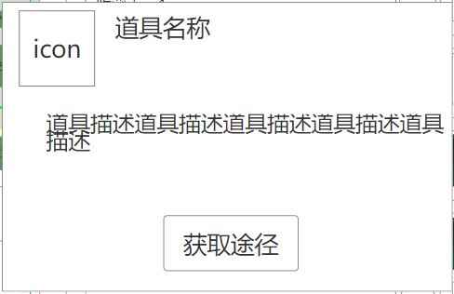
 |  | 6) | 当前分支收藏点
 |  |  |  | 统计当前分支现有的收藏点总数
 |  |  |  | 统计玩家当前已拥有的收藏点
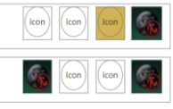
 |  |  |  | 计算其进度（进度条形式）

 | e | 道具添加
 |  | 1) | 点击收藏项中的道具icon，进行判定1：该道具是否已添加
 |  |  |  | 是，给出MSG提示“道具已添加”//可配置
 |  |  |  | 否，进行判定2：玩家是否拥有该道具
 |  |  |  |  | 否，打开该道具的tips,并显示其获取途径 |  |  |  |  | 道具获取途径tips
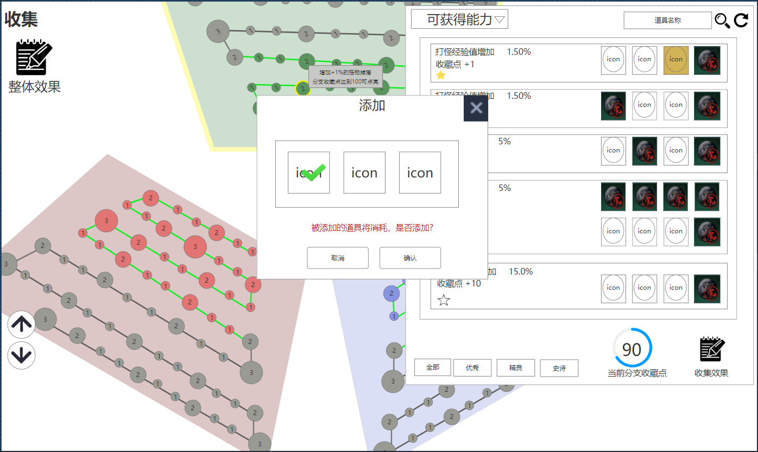
 |  |  |  |  | //点击获取途径按钮，打开获取途径列表
 |  |  |  |  | 是，给出道具添加提示弹窗

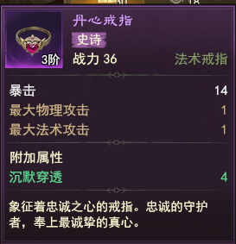
 | f | 道具添加提示弹窗
 |  | 1) | 标题：添加
 |  | 2) | 道具列表：展示玩家当前已拥有的同种道具
 |  |  | ● | 道具居中显示，列表可滑动，每行显示1-4个道具，>4个后换行
 |  |  |  | 排序无要求
 |  |  | ● | 对于可叠加的道具，只显示一个道具icon，并在其右下角添加数量标识

 |  | 3) | 说明文字：被添加的道具将消耗，是否添加？//可配置
 |  | 4) | 取消按钮：点击关闭该弹窗
 |  | 5) | 确认按钮：点击后进行判定：玩家当前是否仍拥有该道具
 |  |  |  | 是，消耗选中的道具，添加成功
 |  |  |  | 否，给出MSG提示“无可添加的道具”//可配置
 |  |  |  | //二次判定是为了防止在打开面板期间被玩家击杀，道具掉落
 |  | 6) | 选中行为：默认选中第一个
 |  |  |  | 通过点击其余道具，可对其进行选中
 |  |  |  | 选中后，弹出对应的道具tips
 |  | 7) | 关闭按钮：点击关闭该弹窗

 |  |  |  |  |  |  |  |  |  | 道具添加提示弹窗
3 | 红点提示
 | ① | 出现
 |  | 当存在可添加的道具时，以下添加红点提示 |  |  |  |  |  | “道具可添加”判定
 |  |  | 主界面右上角的缩放按钮 |  |  |  |  |  | 玩家已拥有该道具
 |  |  | 缩放界面内的“收集”按钮 |  |  |  |  |  | 收藏项中的该道具未被添加
 |  |  | 分支切换按钮 |  |  |  |  |  | 对于不同强化等级的装备视为不同装备
 |  |  | 对应的页签 |  |  |  |  |  | //不向下兼容，即高强化等级的装备不能添加到低强化等级的收藏中
 |  |  | 对应的道具icon

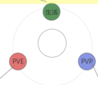

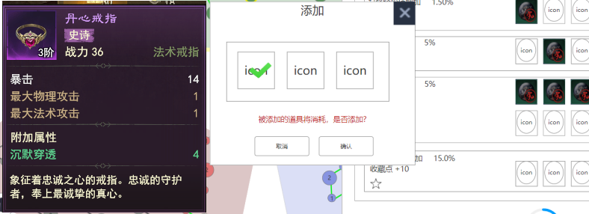
 | ② | 消失
 |  | 在收藏列表中，点击相应的道具后，红点消失
 |  | //此时会打开道具的添加弹窗

思路（开发可忽略）
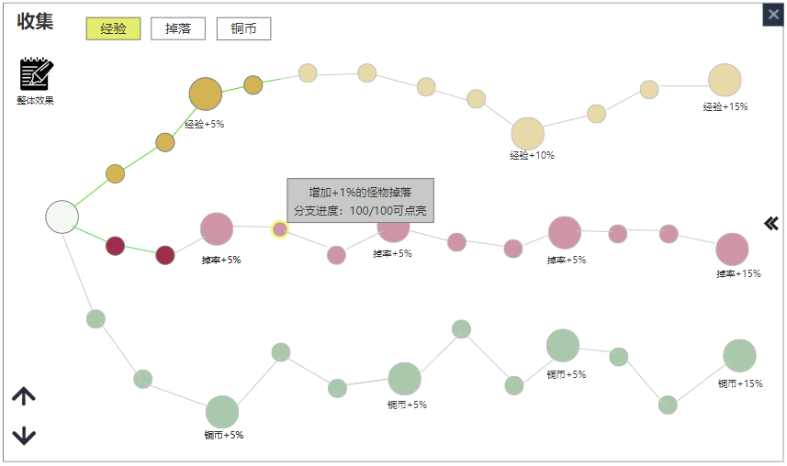
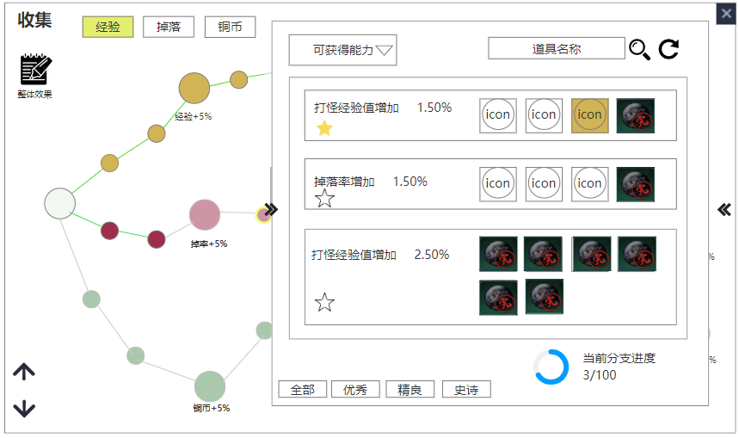
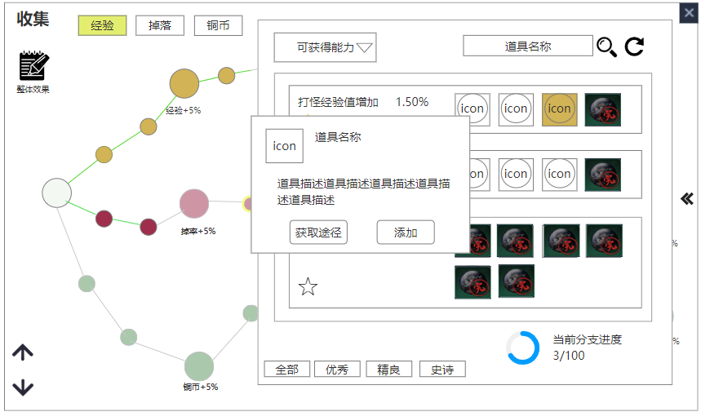
设计目的
① | 道具回收类玩法，回收玩家在日常中收集到的道具
② | 提供长线养成，与其他养成线并行，不卡其他养成进度 |  |  |  | 问题：无战力投放的情况下，即使做了各种界面尝试，但是养成反馈还是太弱了
③ | 收集门槛由低到高，单个收集条件达成简单，反馈及时
④ | 我们游戏自身属于小数值类游戏，适合非战斗属性投放

可养成属性
 | 分类1 | 分类2 | 分类3 | 说明 | 参数
 | 效率加成 | 打怪经验 | - | 每次击杀怪物所获得的铜币加成 | 百分比
 |  | 打怪铜币 | - | 每次击杀怪物所获得的经验加成 | 百分比
 |  | 采集时间 | 挖矿 | 挖矿时间加速 | 百分比
 |  |  | 采药 | 采药时间加速 | 百分比
 |  |  | 真气 | 采集真气时间加速 | 百分比
 |  |  | 宝箱 | 开启宝箱时间加速 | 百分比
 | 成功率 | 幸运祝福 | 回溯值 | 祝福失败所获得的回溯值提升 | 1~2点/次 | 幸运提升，不涉及战力的直接提升，已经是间接（概率使用最大输出/防御）
 |  | 武器强化 | 强化进度 | 获得高额进度的概率提升 | 百分比 |  | ——回溯值属于再下一层
 |  |  | 额外进度 | 根据品质提升强化概率 | 百分比 |  | ——回溯值的提升效率又是下一层 |  |  | 收集反馈过弱
 |  | 武器铭文 | 次数加成 | 达到一定次数，玩家自由选择技能//次数加成 | 次数
 | 合成概率 | 坐骑 | - | 提升各自的合成概率 | 百分比
 |  | 制造材料 |  |  | 百分比
 |  | 精华材料 |  |  | 百分比
 |  | 基础材料 |  |  | 百分比
 |  | 技能书 |  |  | 百分比
 |  | 精灵石 |  |  | 百分比
 |  | 精灵秘宝 |  |  | 百分比
 | 掉落加成 | 怪物掉落 | - | 击杀怪物的爆率提升 | 百分比
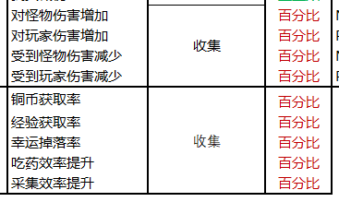
 |  | 自身掉落 | - | 自身装备掉落保护
 | 道具效果 | 恢复药水 | 血瓶 | 按比例提升恢复效果 | 百分比
 |  |  | 蓝瓶 | 蓝瓶 | 百分比
 | 额外上限 | 附灵次数 | - | 每日赠送一次免费附灵
 |  | 副本次数 | 首领征伐 | 每日额外次数 | +1
 |  |  | 蜂巢 | 每日额外次数 | +1
 |  |  | 秘境峰 | 每日额外次数 | +1
 |  | 背包上限 | - | 增加背包上限 | +1
 |  | 仓库上限 | - | 增加仓库上限 | +1
 |  | 召唤次数 | 免费次数 | 每日获得免费次数 | +1
 |  |  | 次数上限 | 每日召唤次数上限 | +1
 | 铜币消耗 | 技能升级 | - | 降低该类行为的铜币消耗 | 百分比
 |  | 装备制造 | - |  | 百分比
 |  | 装备强化 | - |  | 百分比
 |  | 装备祝福 | - |  | 百分比
 | 交易收税 | 手续费 | - | 降低税收比例 | 百分比

可收集材料
 | 类型1 | 类型2 | 说明
 | 装备 |  | 不同的强化等级视为不同装备（待定-程序识别、红点问题）
 | 精灵
 | 秘宝
 | 材料 | 制造
 |  | 精华
 |  | 基础
 | 技能书
 | 杂物 |  | 摒弃掉系统商店贩卖的道具，该类道具门槛可能过低，考虑任务投放特殊道具
 | 坐骑 |  | 代价过大

功能需求
1 | 可培养的属性筛选
2 | 根据道具品质进行分类
3 | 可点亮的道具需要红点提示
 | //点开该道具icon查看详情后，同道具红点消失
4 | 已获得的属性展示
5 | 完成度展示
6 | 道具搜索（道具名称）
7 | 道具类型筛选（装备、精灵

一级分类
 | 道具类型 | //道具类型可交叉且种类繁多,其必要性待定（初步想法，得保留）
二级分类
 | 道具品质
三级详情
 | 具体道具

界面参考一
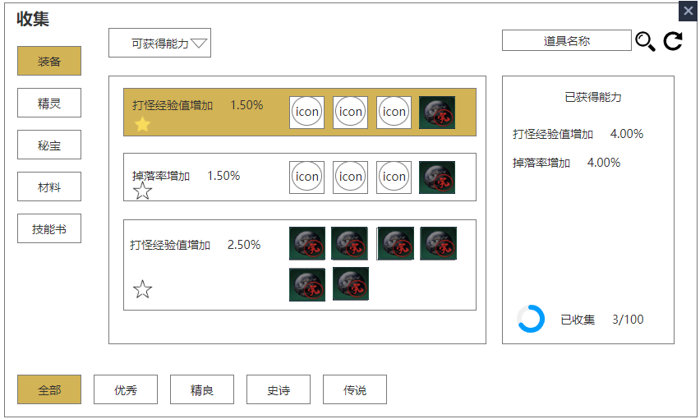
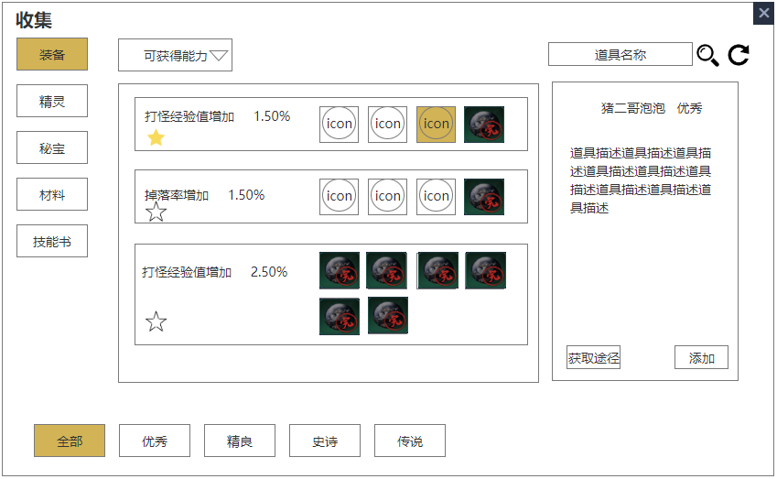

 |  |  | 点击收藏item,右侧展示详情 |  |  |  |  |  | 点击道具icon,右侧该道具详情

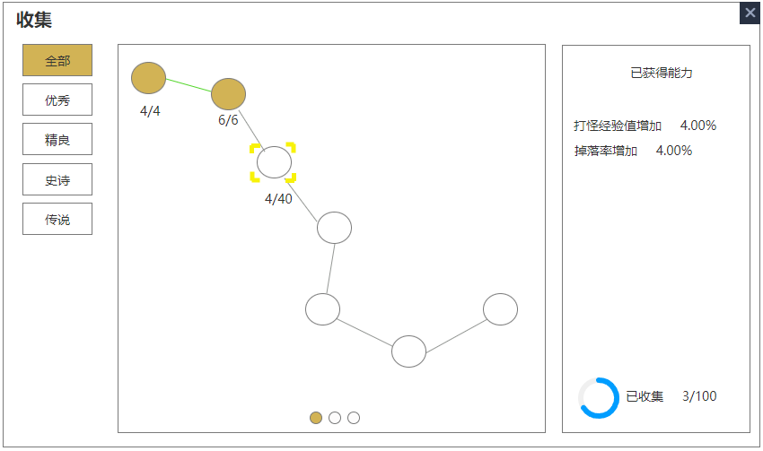
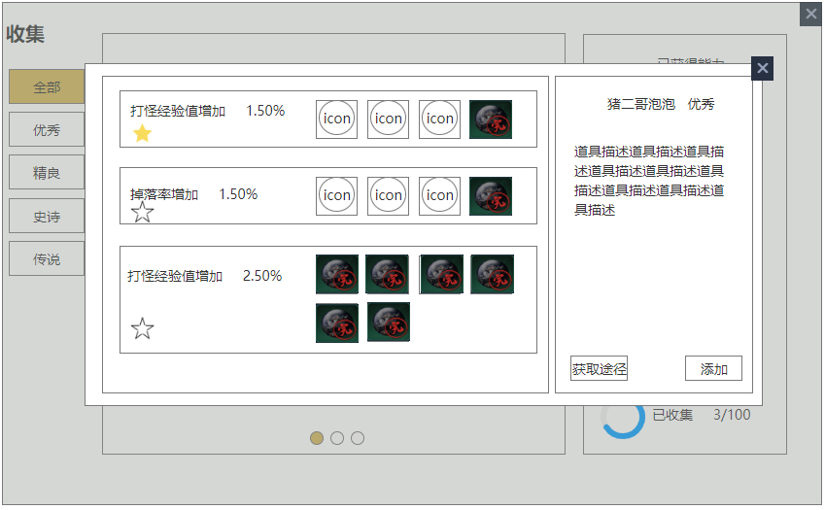
界面参考二

 |  | 去掉了道具分类，去掉了能力筛选，去掉了道具搜索
 |  | //参考一的出发点是道具本身，根据道具进行分类
 |  | //参考二的出发点，是新的包装形式，比如第一册叫“百兵谱”，为了收集百兵谱，需要搜集......
 |  | 进度条的形式，会形成线性关系，即使是多线程，一个节点有多个分支，但是下一个分支的点亮仍有局限性
 |  | 总觉得有很多桎梏，拓展性也较差，束手束脚的感觉，个人不太推荐，优势可能说进阶感强一些，画面表现强一些

界面参考三

 | 在参考二的基础上，考虑到界面表现与拓展性，进行玩法调整
 | ① | 将“收集玩法”作为贯穿游戏全程，并能集中体现玩家游戏进程的一个玩法，不再是玩家闲暇时间的旁支玩法，而是作为一个长线的核心目标
 | ② | 引入“收藏点”的概念，根据不同的收集点，呈现收集进度；达到节点后，给予相应进度奖励（属性），同时可考虑添加节点性的称号奖励（突出收藏点的重要性）
 | ③ | 引入排行榜，根据玩家的收藏点，进行排行，排行可考虑定期刷新，进一步加强收藏概念
 | ④ | 后续拓展
 |  | a. | 无需考虑新的立绘，新的排版，根据整体游戏进程，显示游戏进度
 |  |  | //对于最终称号，可改为可适配，即根据全部收藏点，调整玩家进程
 |  |  | //eg1:当前版本，收藏点最高为1000，玩家达到1000后，获得“一代宗师”称号；在下个版本，收藏点已更新为1500，此时该玩家不再是一代宗师
 |  |  | //eg2:达到指定收藏点后，排名前x名才可获得“一代宗师”称号
 |  | b. | 存在足够的美术支持的情况下，后续亦可考虑添加新的节点，新的称号
 | ⑤ | 可解决线性收集的问题，玩家可随意点亮已收集的道具

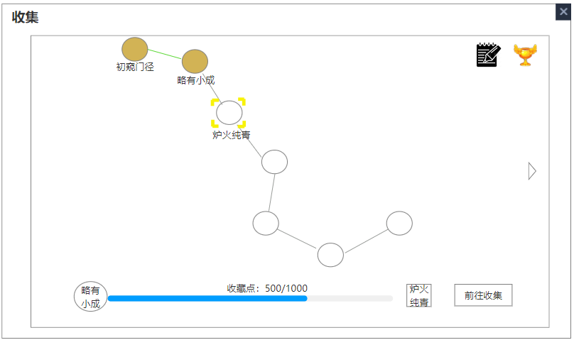
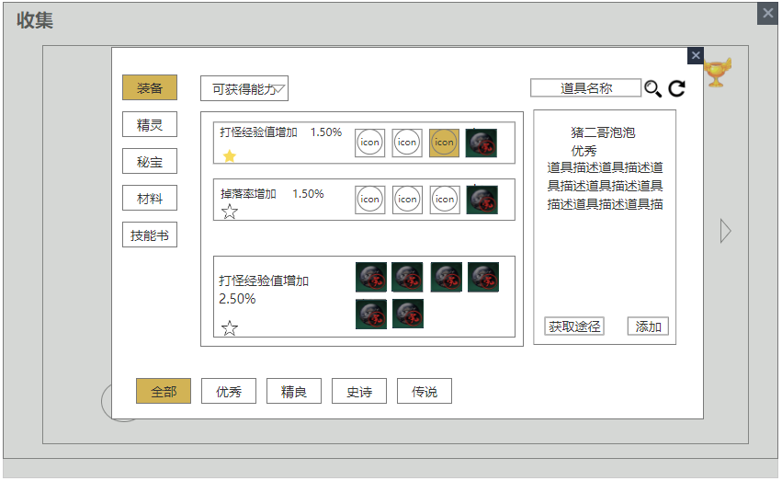

 |  |  |  |  |  |  |  |  |  |  | 弹窗或者新的界面
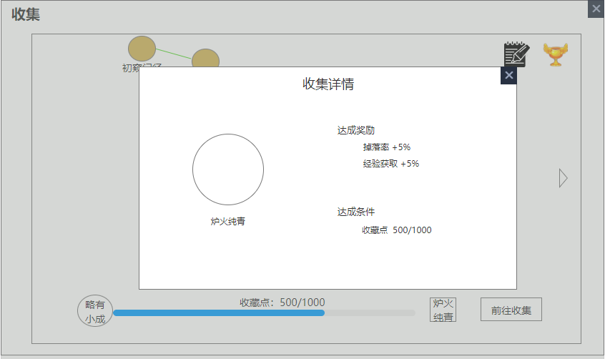

 |  |  |  |  |  |  |  | 收集效果

 |  |  |  |  |  |  |  | 排行榜

 |  |  |  | 达到该收集节点可获的奖励

界面参考四

界面参考（开发可忽略）
